产品列表
一. | 设计目的与功能概要
 | 1. | 设计目的
 |  | a. | 向联通MEC平台提供产品查询能力，扩充平台功能。
 |  | b. | 让用户更高频次的使用联通平台软件功能，固化用户，方便日后做其他功能时的用户引流。
 | 2. | 现状
 |  | 浪潮那边已经有一个较完善的商城系统，我们这边人力有限，故简单制作。
 | 3. | 功能概述
 |  | 用户输入标签，返回相关的产品列表。

二. | 原型图
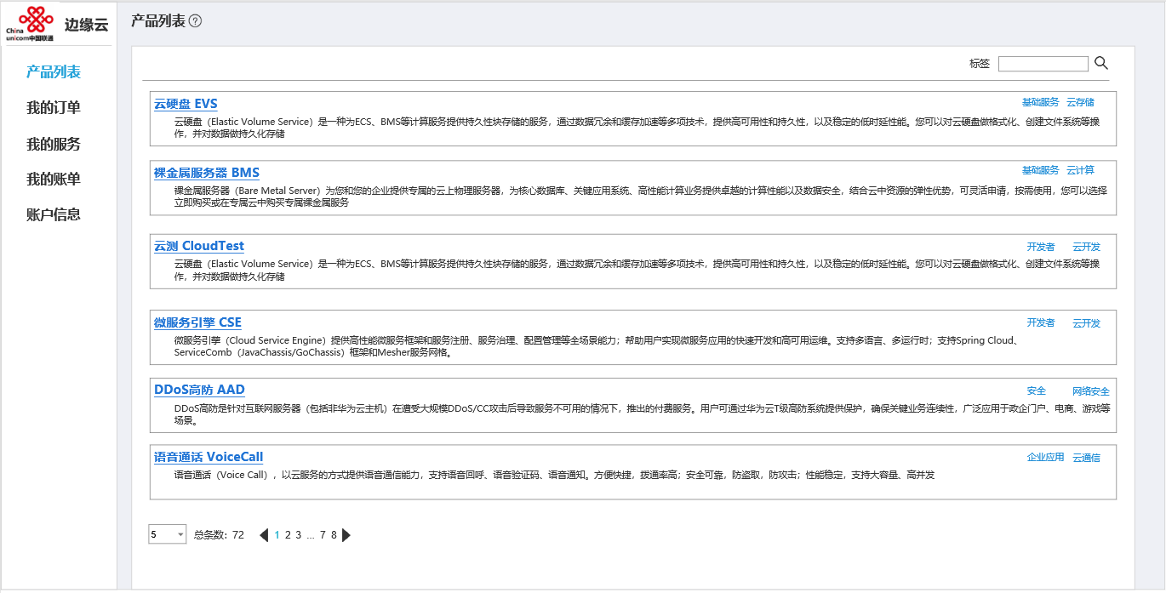

三. | 功能概述
 | 1. | 产品列表项包含内容
 |  | a. | 产品名
 |  |  | 产品名+链接，点击产品名进入产品详情界面
 |  | b. | 产品标签
 |  | c. | 产品简介
 |  |  | 如果缺失，则显示默认文字，如产品描述缺失
 | 2. | 标签
 |  | 多个标签，用;分隔
 |  | 点击查找按钮，列表
 |  | 输入标签后，输入框右上方展现一个x，点击x清空输入框，并重新搜索。
 | 3. | 搜索
 |  | 点击搜索，展现同时包含输入标签的产品
 |  | 标签可以为商城中的节点名，比如安全->网络安全

